１.SNOWアカウントの作成
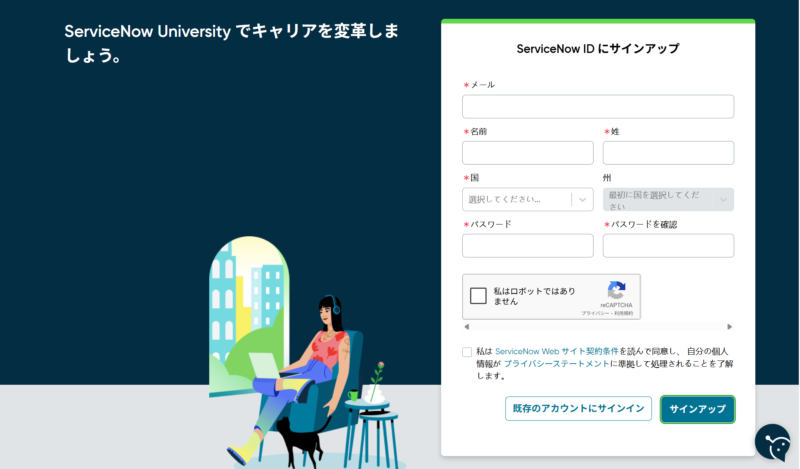
１．SNOWアカウントの作成
 | ① | 下記のリンクをクリックし、【Sign In】を押下する
 |  | https://nowlearning.servicenow.com/lxp


 | ② | 【ServiceNow IDを取得する】のリンクを押下する
 |  | ※環境により、言語が変えることがあるので、ご注意ください。
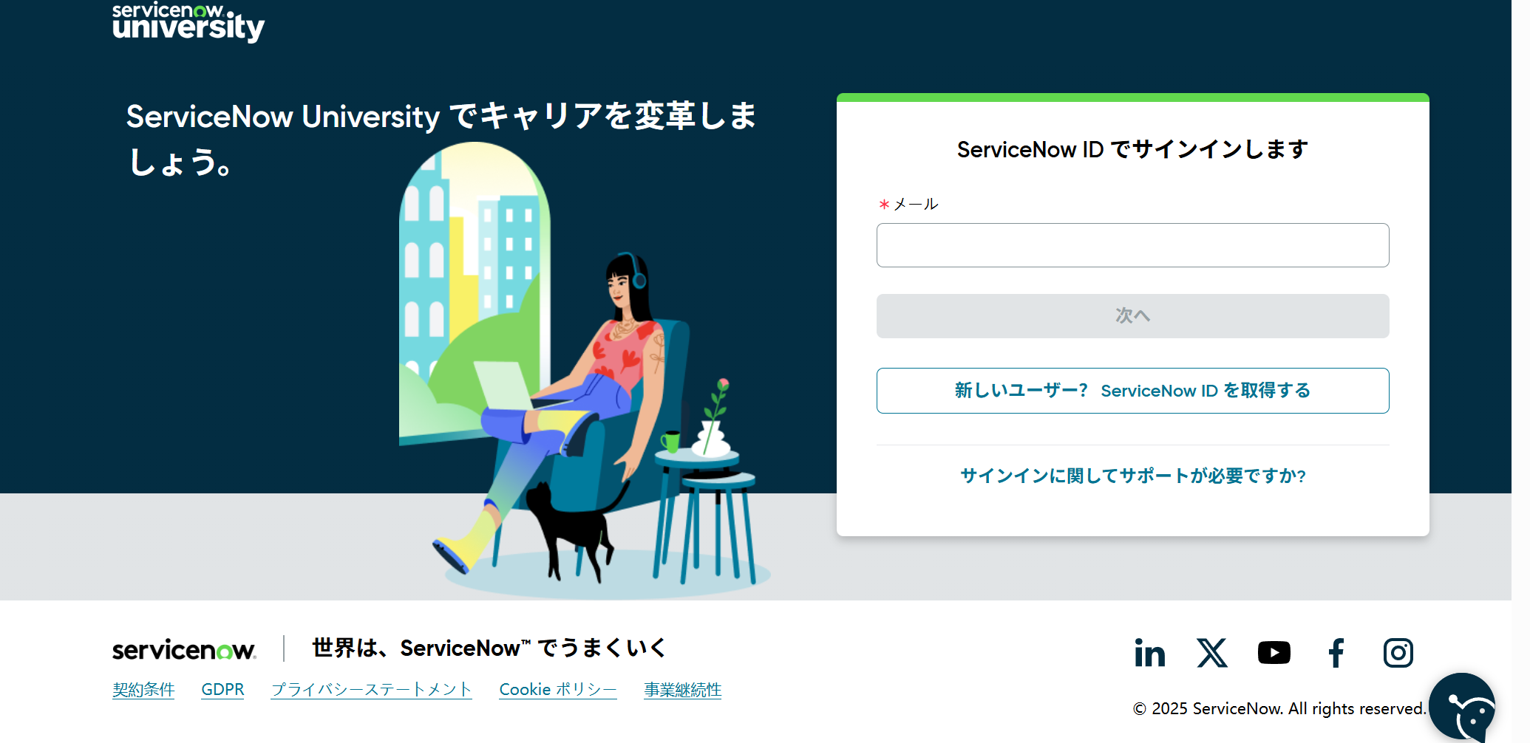

 | ③ | 下記の情報を入力し、【サインアップ】を押下する

